Columnas
UTILIDAD DEL TIPO DE GRÁFICO
En general, este tipo de gráficos es útil para representar magnitudes en las que interese destacar niveles.
No son muy claros si lo que se quiere representar es una evolución a medio o largo plazo.
La interpretación del gráfico se complica a medida que incrementa el número de magnitudes.

DATOS DE PARTIDA: DISTRIBUCIÓN POR EDAD Y SEXO DE CLIENTES

 |  | Ambos Sexos | Varones | Mujeres
 | Total | 2705 | 1476 | 1229
 | 20 a 24 años | 320 | 180 | 140 | 125 | 530 | 235
 | 25 a 29 años | 375 | 200 | 175 | 125 | 530 | 235
 | 30 a 34 años | 360 | 185 | 175 | 125 | 530 | 235
 | 35 a 39 años | 348 | 177 | 171 | 125 | 530 | 235
 | 40 a 44 años | 323 | 163 | 160 | 125 | 530 | 235
 | 45 a 49 años | 273 | 143 | 130 | 125 | 530 | 235
 | 50 a 54 años | 225 | 125 | 100 | 125 | 530 | 235
 | 55 a 59 años | 182 | 117 | 65 | 125 | 530 | 235
 | 60 a 64 años | 157 | 95 | 62 | 125 | 530 | 235
 | 65 o más | 142 | 91 | 51 | 125 | 530 | 235

OBJETIVO: Representar el número de clientes por categoría de edad en un gráfico de columnas / columnas apiladas / columnas 100% apiladas
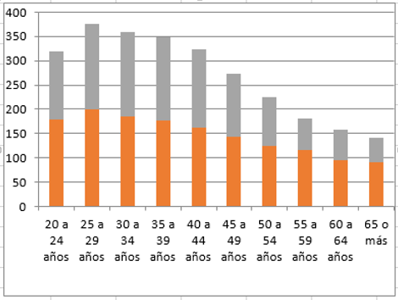

Representación de una pirámide poblacional

Dispersion y Borbujas
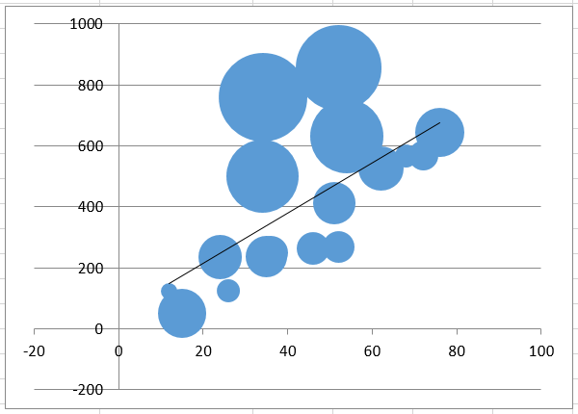
UTILIDAD DEL TIPO DE GRÁFICO

Cuando se tiene información para una misma observación de varias características o variables (máximo 3) este tipo de gráficos permiten representar visulamente las distintas observaciones, situándolas en el gráfico en función de los valores observados en las características o variables medidas. A través de este tipo de representación es posible observar la existencia de ciertas relaciones entre dichas características o variables de medida.

DATOS DE PARTIDA: VENTAS POR COMUNIDAD AUTÓNOMA

 | CCAA | Nº Concesionarios | Ventas | Gasto en publicidad | Jefe de ventas
 | ANDALUCÍA | 34 | 500 | 5,478,432 | Unidad 1
 | ARAGÓN | 36 | 250 | 1,217,514 | Unidad 1
 | ASTURIAS | 46 | 264 | 1,073,971 | Unidad 1
 | BALEARS (ILLES) | 24 | 235 | 2,000,516 | Unidad 1
 | CANARIAS | 51 | 412 | 1,843,755 | Unidad 1
 | CANTABRIA | 68 | 568 | 542,275 | Unidad 1
 | CASTILLA-LA MANCHA | 35 | 236 | 1,782,038 | Unidad 1
 | CASTILLA Y LEÓN | 15 | 50 | 2,480,369 | Unidad 1
 | CATALUÑA | 72 | 568 | 917,856 | Unidad 1
 | COMUNIDAD VALENCIANA | 52 | 856 | 7,523,418 | Unidad 1
 | EXTREMADURA | 52 | 269 | 1,073,050 | Unidad 2
 | GALICIA | 54 | 632 | 5,642,351 | Unidad 2
 | MADRID | 76 | 645 | 2,500,000 | Unidad 2
 | MURCIA | 34.1 | 760 | 8,236,486 | Unidad 2
 | NAVARRA | 26 | 126 | 569,628 | Unidad 2
 | PAÍS VASCO | 62 | 526 | 2,108,281 | Unidad 2
 | RIOJA (LA) | 12 | 124 | 281,614 | Unidad 2

OBJETIVO:

1. Representar la relación existente entre el número de concesionarios y las ventas realizadas |  |  |  |  |  | Distinguir entre Jefe de Ventas o gasto en publicidad…
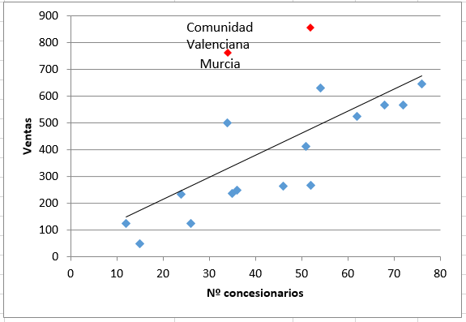

2. Representar la relación existente entre el número de concesionarios y las ventas realizadas incoporando el gasto en publicidad realizado en cada comunidad

Combo
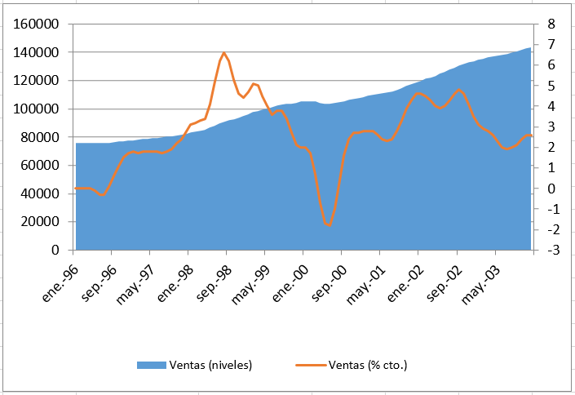
UTILIDAD DEL TIPO DE GRÁFICO
Este tipo de gráficos se utiliza básicamente para representar el componente evolutivo de una serie de datos.

DATOS DE PARTIDA: EVOLUCIÓN DE VENTAS

 |  | Ventas (niveles) | Ventas (% cto.)
 | Jan-96 | 76000 | 0
 | Feb-96 | 76070 | 0
 | Mar-96 | 76106 | 0
 | Apr-96 | 76049 | 0
 | May-96 | 75942 | -0.1
 | Jun-96 | 75872 | -0.3
 | Jul-96 | 75913 | -0.3
 | Aug-96 | 76091 | 0.1
 | Sep-96 | 76377 | 0.6
 | Oct-96 | 76725 | 1.1
 | Nov-96 | 77081 | 1.5
 | Dec-96 | 77420 | 1.7
 | Jan-97 | 77734 | 1.8
 | Feb-97 | 78062 | 1.7
 | Mar-97 | 78444 | 1.8
 | Apr-97 | 78814 | 1.8
 | May-97 | 79149 | 1.8
 | Jun-97 | 79454 | 1.8
 | Jul-97 | 79799 | 1.7
 | Aug-97 | 80233 | 1.8
 | Sep-97 | 80684 | 1.9
 | Oct-97 | 81180 | 2.2
 | Nov-97 | 81742 | 2.4
 | Dec-97 | 82426 | 2.7
 | Jan-98 | 83167 | 3.1
 | Feb-98 | 83801 | 3.2
 | Mar-98 | 84405 | 3.3
 | Apr-98 | 85269 | 3.4
 | May-98 | 86571 | 4.1
 | Jun-98 | 88153 | 5.2
 | Jul-98 | 89672 | 6.2
 | Aug-98 | 90920 | 6.6
 | Sep-98 | 91909 | 6.2
 | Oct-98 | 92806 | 5.3
 | Nov-98 | 93781 | 4.6
 | Dec-98 | 94920 | 4.4
 | Jan-99 | 96202 | 4.7
 | Feb-99 | 97501 | 5.1
 | Mar-99 | 98504 | 5
 | Apr-99 | 99237 | 4.5
 | May-99 | 100015 | 4
 | Jun-99 | 101032 | 3.6
 | Jul-99 | 102204 | 3.8
 | Aug-99 | 103003 | 3.8
 | Sep-99 | 103433 | 3.4
 | Oct-99 | 103752 | 2.7
 | Nov-99 | 104330 | 2.1
 | Dec-99 | 105070 | 2
 | Jan-00 | 105542 | 2
 | Feb-00 | 105525 | 1.7
 | Mar-00 | 105044 | 0.7
 | Apr-00 | 104347 | -0.7
 | May-00 | 103761 | -1.7
 | Jun-00 | 103618 | -1.8
 | Jul-00 | 104015 | -1
 | Aug-00 | 104729 | 0.4
 | Sep-00 | 105473 | 1.6
 | Oct-00 | 106154 | 2.4
 | Nov-00 | 106825 | 2.7
 | Dec-00 | 107590 | 2.7
 | Jan-01 | 108408 | 2.8
 | Feb-01 | 109170 | 2.8
 | Mar-01 | 109822 | 2.8
 | Apr-01 | 110389 | 2.6
 | May-01 | 110990 | 2.4
 | Jun-01 | 111630 | 2.3
 | Jul-01 | 112407 | 2.4
 | Aug-01 | 113430 | 2.8
 | Sep-01 | 114638 | 3.3
 | Oct-01 | 115956 | 3.9
 | Nov-01 | 117285 | 4.3
 | Dec-01 | 118634 | 4.6
 | Jan-02 | 119935 | 4.6
 | Feb-02 | 121160 | 4.5
 | Mar-02 | 122293 | 4.3
 | Apr-02 | 123395 | 4
 | May-02 | 124609 | 3.9
 | Jun-02 | 126025 | 4
 | Jul-02 | 127584 | 4.3
 | Aug-02 | 129126 | 4.6
 | Sep-02 | 130542 | 4.8
 | Oct-02 | 131779 | 4.6
 | Nov-02 | 132766 | 4.1
 | Dec-02 | 133629 | 3.5
 | Jan-03 | 134595 | 3.1
 | Feb-03 | 135573 | 2.9
 | Mar-03 | 136437 | 2.8
 | Apr-03 | 137141 | 2.6
 | May-03 | 137710 | 2.3
 | Jun-03 | 138294 | 2
 | Jul-03 | 138989 | 1.9
 | Aug-03 | 139859 | 2
 | Sep-03 | 140631 | 2.1
 | Oct-03 | 141592 | 2.4
 | Nov-03 | 142573 | 2.6
 | Dec-03 | 143515 | 2.6

OBJETIVO:

1. Representar la evolución de las ventas para el periodo indicado, incorporando la tendencia lineal mantenida

2. Representar en un único gráfico la evolución temporal de las ventas en niveles y en tasas de variación

Circular Anillo
UTILIDAD DEL TIPO DE GRÁFICO
Cuando una totalidad está dividida en partes, este tipo de gráficos resulta de utilidad ya que permite representar la aportación de cada parte al total.

DATOS DE PARTIDA: DISTRIBUCIÓN DE VENTAS DE COCHES SEGÚN TIPO DE PRODUCTO Y TIENDA

 | Tienda | Pdto. A | Pdto. B | Pdto. C | TOTAL
 | Atocha | 80 | 6 | 5 | 91
 | Sol | 50 | 45 | 9 | 104
 | Castellana | 63 | 86 | 4 | 153
 | Recoletos | 23 | 12 | 3 | 38
 | Plza. Castilla | 41 | 46 | 8 | 95
 | TOTAL | 257 | 195 | 29

OBJETIVOS

1. Representar la aportación al total de ventas de cada una de las tiendas
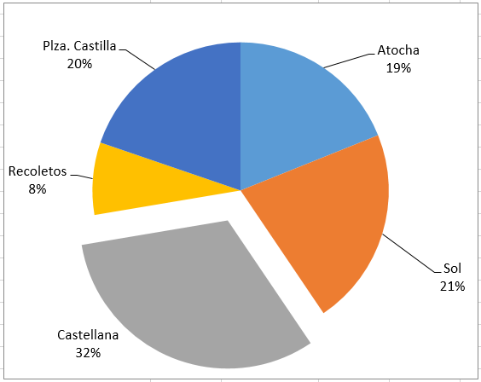

2. Representar la aportación al total de ventas de cada tienda, distinguiendo para la tienda en la que más se vende por gama de producto
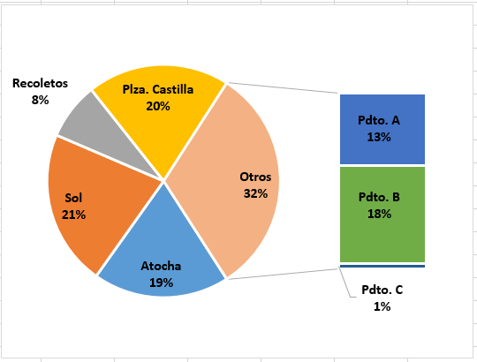

 | Atocha | 91
 | Sol | 104
 | Recoletos | 38
 | Plza. Castilla | 95
 | Pdto. A | 63
 | Pdto. B | 86
 | Pdto. C | 4

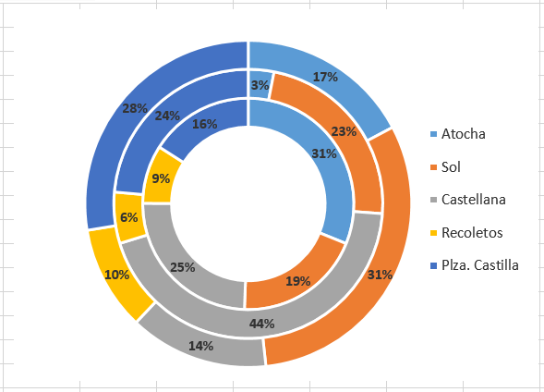
3. Representar en un único gráfico, para cada gama de producto que porcentaje se vende en cada tienda.

bURBIJAS
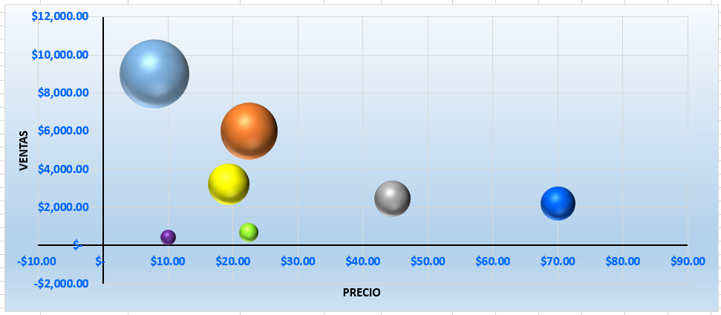
Digamos que tienes una Tienda de Ropa y haces una investigación por ventas de producto para compararlas y ver cuál es el producto más vendido.
Para esto, haces la siguiente Tabla de Datos:

